台帳作成の流れ
施工体制台帳の作成等の流れ

 | 発 注 者 |  | 特定建設業者（元請） | 建設業を営む者（一次下請） |  | 建設業を営む者（二次下請） | 建設業を営む者（三次下請）

須山建設
請負契約③
請負契約①
請負契約②
Ａ社
Ｂ社
請負契約④
Ｃ社
施工体制台帳作成工事である旨の連絡
施工体制台帳作成工事である旨の連絡
 | 国
 | 地方公共団体
 | 民間
施工体制台帳作成工事である旨の連絡

 |  | 施工体制台帳作成工事
 |  | である旨の掲示

（施工体制台帳の閲覧）
施工体制台帳の作成
施工体系図の作成
施工体系図の掲示
Ａ社を経由して提出
施工体制台帳への
データ記入提出
再下請負通知書への
データ記入・提出
再下請負通知書の
作成・提出
再下請負通知書への
データ記入提出
 | （施工体制台帳の閲覧請求） |  |  |  | 再下請負通知書の 作成・提出

施工台帳
...
 |  |  |  |  |  |  |  |  |  |  |  |  | 一号特定技能外国人の従事の状況（有無） |  | 有 無 |  | 外国人建設就労者の従事の状況（有無）
...
 |  |  |  |  |  |  |  |  |  |  |  |  | 健康保険 等の加入 状況 | 保険加入 の有無 |  | 健康保険
 |  |  |  |  |  |  |  |  |  |  |  |  |  |  |  | 加入 未加入 適用除外
 |  |  |  |  |  |  |  |  |  |  |  |  |  | 事業所 整理記号等 |  | 営業所の名称
...
7 健康保険等の加入状況の保険加入の有無欄には、各保険の適用を受ける営業所について届出を行っている場合には「加入」を、行っていない
場合（適用を受ける営業所が複数あり、そのうち一部について行っていない場合を含む）は「未加入」を、従業員規模等により各保険の適
用が除外される場合は「適用除外」を○で囲む。事業所整理記号等の営業所の名称欄には、この様式左側の営業所の名称欄には元請契約に
係る営業所の名称及び下請契約に係る営業所の名称を、右側の一次下請負人に関する事項は請負契約に係る営業所の名称を、健康保険欄に
は、事業所整理記号及び事業所番号（健康保険組合にあっては組合名）を、一括適用の承認に係る営業所の場合は、本店の整理記号及び事業所
番号を、厚生年金保険欄には、事業所整理記号及び事業所番号を、一括適用の承認に係る営業所の場合は、本店の整理記号及び事業所
番号を、雇用保険欄には、労働保険番号を、継続事業の一括認可に係る営業所の場合は、本店の労働保険番号をそれぞれ記載する。
なお、この様式左側について、元請契約に係る営業所で下請契約を行う場合は、下請契約欄に「同上」と記載する。右側の一次下請負人に
関する事項については、請負契約に係る営業所以外の営業所で再下請負契約を行う場合には欄を追加して記載する。
※ [主任技術者、専門技術者、登録基幹技能者の記入要領]
1 主任技術者の配置状況について[専任・非専任]のいずれかに○印を付すること。
2 専門技術者には、土木・建築一式工事を施工の場合等でその工事に含まれる専門工事を施工するため必要な主任技術者を記載する。(一
式工事の主任技術者が専門工事の主任技術者としての資格を有する場合は専門技術者を兼ねることができる。)
複数の専門工事を施工するために複数の専門技術者を要する場合は適宜欄を設けて全員を記載する。
3 登録基幹技能者が複数いる場合は、適宜欄を設けて全員を記載する。
4 主任技術者の資格内容(該当するものを選んで記入する)
(1)経験年数による場合 (2)資格等による場合 5)電気事業法「電気主任技術者国家試験等」
1)大学卒[指定学科] 3年以上の実務経験 1)建設業法「技術検定」 6)消防法「消防設備士試験」
（短大・高専卒業者を含む。） 2)建築士法「建築士試験」 7)職業能力開発促進法「技能検定」
2)高校卒[指定学科] 5年以上の実務経験 3)技術士法「技術士試験」
3)その他 10年以上の実務経験 4)電気工事士法「電気工事士試験」
...
一号特定技能外国人の従事の状況（有無） |  | 有 無 |  |  | 外国人建設就労者の従事の状況（有無） |  | 有 無 |  | 外国人技能実習生の従事の状況(有無) |  |  | 有 無

健康保険 等の加入 状況 | 保険加入 の有無 |  | 健康保険 |  |  | 厚生年金保険 |  |  |  | 雇用保険
 |  |  | 加入 未加入 適用除外 |  |  | 加入 未加入 適用除外 |  |  |  | 加入 未加入 適用除外
 | 事業所 整理記号 等 |  | 区分 | 営業所の名称 |  | 健康保険 |  | 厚生年金保険 |  |  | 雇用保険
 |  |  | 元請契約 | 須山建設㈱本社 |  | 全国健康保険協会 90470002 |  | 浜松西年金事務所 中区すろ 4514 |  |  | 浜松公共職業安定所 2202－000690－1

 |  |  | 下請契約 | 同上 |  | 同上 |  | 同上 |  |  | 同上

（記入要領）
1 この様式は元請が作成し、一次下請負業者を通じて報告される再下請負通知書（様式第1号－甲）を添付することにより、一次下請負業者別の施工体制台帳として利用する。
2 発注者及び下請負人との契約書面の写しを添付（公共工事は請負代金額の記載のあるもの）。上記の記載事項が発注者との請負契約書や下請負契約書に記載がある場合は、その写しを添付することにより添付を省略することができる。
3 監理技術者・主任技術者の配置状況について「専任・非専任」のいずれかに○印を付けること。
4 専門技術者には、土木・建築一式工事を施工する場合等でその工事に含まれる専門工事を施工するために必要な主任技術者を記載する。
（監理技術者・主任技術者が専門技術者としての資格を有する場合は専門技術者を兼ねることができる。）
5 監理技術者・主任技術者及び専門技術者について次のものを添付すること。
①資格を証するものの写し ②自社従業員である証明書類の写し（従業員証、健康保険証など）
6 各外国人材が、当該建設工事に従事する場合は「有」、従事する予定がない場合は「無」を〇で囲む。

再下請負
...
 |  |  |  |  |  |  |  |  |  |  |  |  | 一号特定技能外国人の従事の状況（有無） |  | 有 無 |  | 外国人建設就労者の従事の状況（有無）
...
 |  |  |  |  |  |  |  |  |  |  |  |  | 健康保険 等の加入 状況 | 保険加入 の有無 |  | 健康保険
 |  |  |  |  |  |  |  |  |  |  |  |  |  |  |  | 加入 未加入 適用除外
 |  |  |  |  |  |  |  |  |  |  |  |  |  | 事業所 整理記号等 |  | 営業所の名称
...
【それぞれの在留資格】
特定技能
特定活動
技能実習
6. 健康保険等の加入状況の保険加入の有無欄には、各保険の適用を受ける営業所について、届出を行っている場合は「加入」を、行っていない場
合（適用を受ける営業所が複数あり、そのうち一部について行っていない場合を含む）は「未加入」を、従業員規模等により各保険の適用が
除外される場合は「適用除外」を○で囲む。事業所整理記号等の営業所の名称欄には、請負契約に係る営業所の名称を、健康保険欄には、事
業所整理記号及び事業所番号（健康保険組合にあっては組合名）を、一括適用の承認に係る営業所の場合は、本店の整理記号及び事業所番号
を、厚生年金保険欄には、事業所整理記号及び事業所番号を、
一括適用の承認に係る営業所の場合は、本店の整理記号及び事業所番号を、雇用保険欄には、労働保険番号を、継続事業の一括
認可に係る営業所の場合は、本店の労働保険番号をそれぞれ記載する。
なお、この様式左側について、直帰上位の注文者との請負契約に係る営業所以外の営業所で再下請負業者との請負契約を行う
場合には欄をそれぞれ追加する。
３※ [主任技術者、専門技術者、登録基幹技能者の記入要領]
1 主任技術者の配置状況について[専任・非専任]のいづれかに○印を付すること。
2 専門技術者には、土木・建築一式工事を施工の場合等でその工事に含まれる専門工事を施工するため必要な主任技術者を記
載する。(一式工事の主任技術者が専門工事の主任技術者としての資格を有する場合は専門技術者を兼ねることができる。)
複数の専門工事を施工するために複数の専門技術者を要する場合は適宜欄を設けて全員を記載する。
3 登録基幹技能者が複数いる場合は、適宜欄を設けて全員を記載する。
4 主任技術者の資格内容(該当するものを選んで記入する)
(1)経験年数による場合 (2)資格等による場合
1)大学卒[指定学科] 3年以上の実務経験 1)建設業法「技術検定」 5)電気事業法「電気主任技術者国家試験等」
（短大・高専卒業者を含む。） 2)建築士法「建築士試験」 6)消防法「消防設備士試験」
2)高校卒[指定学科] 5年以上の実務経験 3)技術士法「技術士試験」 7)職業能力開発促進法「技能検定」
3)その他 10年以上の実務経験 4)電気工事士法「電気工事士試験」

一号特定技能外国人の従事の状況（有無） |  | 有 無 |  | 外国人建設就労者の従事の状況（有無） |  |  | 有 無 |  | 外国人技能実習生の従事の状況(有無) |  |  | 有 無

健康保険 等の加入 状況 | 保険加入 の有無 |  | 健康保険 |  |  | 厚生年金保険 |  |  |  | 雇用保険
 |  |  | 加入 未加入 適用除外 |  |  | 加入 未加入 適用除外 |  |  |  | 加入 未加入 適用除外
 | 事業所 整理記号等 |  | 営業所の名称 |  | 健康保険 |  |  | 厚生年金保険 |  |  | 雇用保険

(記入要領)1 報告下請負業者は直近上位の注文者に提出すること。
2 再下請負契約がある場合は、《再下請負契約関係》欄（当用紙の右部分）を記入するとともに、次の契約書類（公共工事以外は
請負代金額の記載は不要）写しを全ての階層について提出する。なお、再下請が複数ある場合は、《再下請負契約関係》欄を
コピーして使用する。
①請負契約書、〈注文書・請書等〉 ②請負契約約款
3 一次下請負業者は、二次下請負業者以下の業者から提出された書類とともに様式第1号－乙に準じ下請負業者編成表を作成の
上、元請に届け出ること。
4 この届出事項に変更があった場合は直ちに再提出すること。
5 各外国人材が、当該建設工事に従事する場合は「有」、従事する予定がない場合は「無」を〇で囲む

外国人
...
一次協力会社
外国人の所属する会社
...
外国人建設就労者等１ |  |  |  |  | 外国人建設就労者等２ |  |  |  |  |  | 外国人建設就労者等３
...
年 月 日 |  |  |  |  | 年 月 日 |  |  |  |  |  | 年 月 日
...
特定技能 ← 必要
特定活動 ← 必要
技能実習 ← 不要
年 月 日 |  |  |  |  | 年 月 日 |  |  |  |  |  | 年 月 日
～ | 年 月 日 |  |  |  | ～ | 年 月 日 |  |  |  |  | ～ | 年 月 日
（外国人建設就労者）
（外国人建設就労者）
（外国人建設就労者）
...
年 月 日 |  |  |  |  | 年 月 日 |  |  |  |  |  | 年 月 日
全国建設業協会では
「技能実習生と定住者」は
提出不要としています
...
（確認日： |  |  | . . | ） | （確認日： |  | . . |  |  | ） | （確認日： |  | . . | ）
...
 |  | 年 月 日 |  |  |  |  |  | ～ | 年 月 日
 |  | 役職 |  |  |  | 氏名 |  |  |  |  | 連絡先
...

事業主・一人親方等就労届
...
有 ・ 無

有 ・ 無

有 ・ 無

有 ・ 無

有 ・ 無

（注） 1. 当事業所より一次下請で工事を受注されている事業主・一人親方等も記入をお願いします。
2. 労災特別加入申請書（写）及び労災上積補償加入証書（写）を添付の事。

参考
年少者(法第56条～第64条)
最低年齢 | 労基法第56条 年少則第1、2、9条
使用者は、満15歳に達した日以後の最初の3月31日が終了しない児童を労働者として使用してはならない。 但し、児童の健康及び福祉に有害でなく、軽易な業務である場合には、所轄労働基準監督署長の許可を受けて、満13歳以上の児童を使用することができる(なお、映画、演劇の事業については、満13歳未満の児童でも使用は可能)。
年少者の証明 | 労基法第57条
使用者は、満18歳未満の年少者を使用する場合には、その者の年齢を証明する証明書(年齢証明書)を事業場に備え付けなければならない。 年齢証明書としては、住民票や住民票記載事項の証明書等でよいが、本籍地の記載は不要である。
深夜業の禁止 | 労基法第61条
深夜業とは、午後10時から午前5時までの間の勤務をいう。 満18歳未満の年少者は、非常災害の場合を除き、原則として深夜業をさせてはならない。 但し、交替制によって使用する満16歳以上の男性については可能である。 また、次の事業で使用する場合は、年少者であっても、深夜業が認められる。 農林業、畜産業、養蚕業、水産業、保健衛生の事業、電話交換の業務
年少者の危険有害業務の就業制限
満18歳に満たない年少者に対しては、別表3に掲げる業務(就業制限業務)に就業させてはならない。
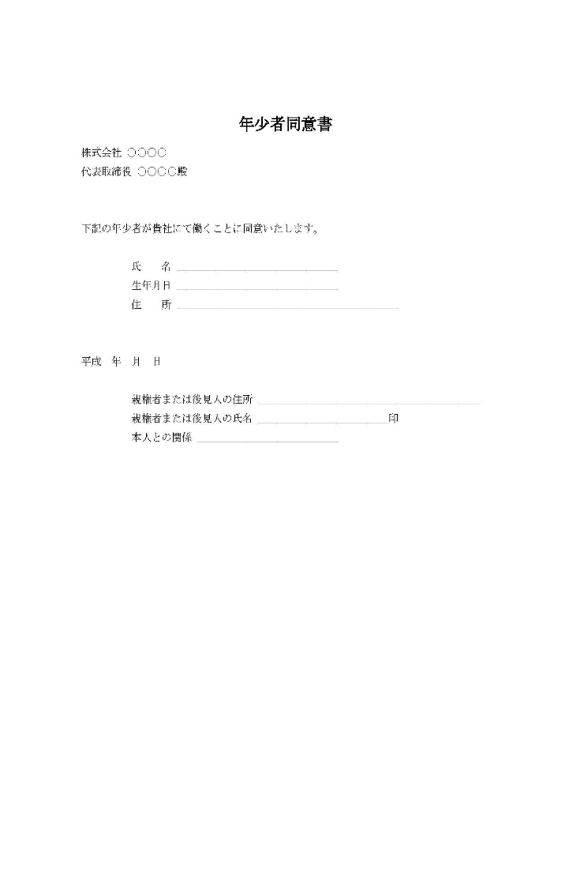
 | 就労承認書の例

【別表3】 年少者に就業させてはならない業務(就業制限業務)
1.重量物を取扱う業務の就業制限
 | 年齢及び性 |  | 重量(単位:キログラム)
 |  |  | 断続作業 | 継続作業
 | 満16歳未満 | 女 | 12kg | 8kg
 |  | 男 | 15kg | 10kg
 | 満16歳以上 | 女 | 25kg | 15kg
 | 満18歳未満 | 男 | 30kg | 20kg

2.安全上の有害な業務の就業制限
...

